컨셉
인벤토리 컨셉 기획서

▶ 개요
 | 가. 기획의도
 | 나. 사용 플로우
 | 다. 진입방법
 | 라. 주요 기능

▶ 컨셉 기획 의도
 | 가. 한 화면에서 소지품을 전부 조작 할 수 있게 끔 제작
 | 나. 아이템의 분류별로 나누어져 있는 범용적인 인벤토리
 | 다. 인벤토리 외형은 슬라임이 뱃속에 물건을 저장한다는 느낌

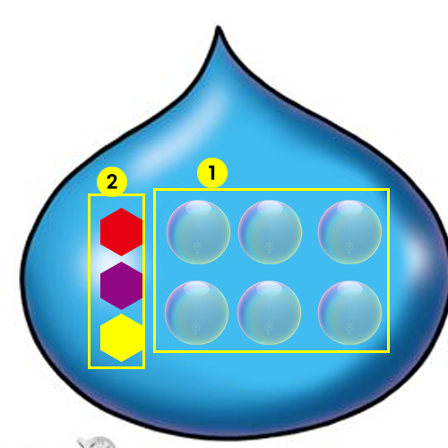

index | 분류 | 설명
1 | 슬롯 | 버블모양의 슬롯 안에 아이콘이 있음 두둥실 떠다니는 느낌
2 | 카테고리 | 보석모양의 카테고리 아이콘으로 표시 결정체의 느낌

▶ 진입 방법

 | 열기
 |  | 가. UI 아이콘 클릭
 |  | 나. 키보드 "I" 키 입력

 | 닫기
 |  | 가. 키보드 "I" 입력
 |  | 나. 키보드 "ESC" 입력

▶ 주요 기능 요약
 | 가. 아이템 표시
 | 나. 아이템 선택
 | 다. 아이템 사용
 | 라. 아이템 나누기
 | 마. 아이템 버리기
 | 바. 아이템 이동
 | 사. 아이템 정렬
 | 아. 소지금 표시
 | 자. 퀵슬롯

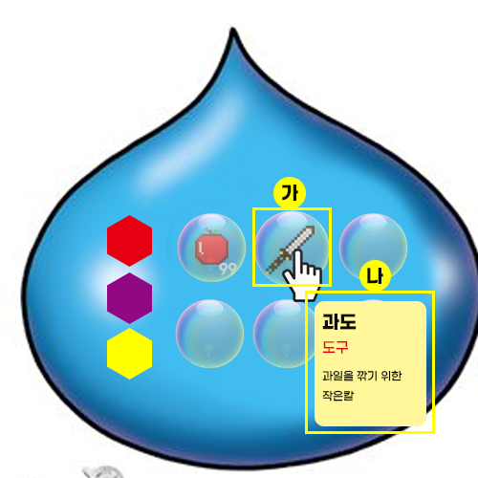
▶ 아이템 표시
 |  |  | 진입 방법
 |  |  |  | 가. 아이템이 있는 슬롯에 커서를 가져다대면 아이템 설명 창이 동작

 |  |  | 추가기능
 |  |  |  | 나. 아이템 설명 창은 커서 끝에 위치하며 커서를 따라다니고 슬롯에 벗어나면 사라짐

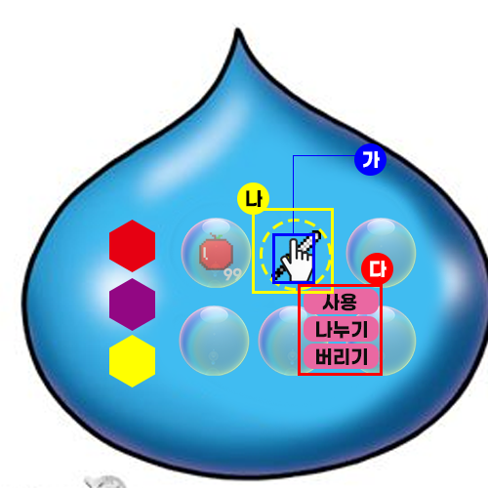
▶ 아이템 선택
 |  |  | 진입 방법
 |  |  |  | 가. 아이템이 있는 슬롯에 커서를 댄후 클릭
 |  |  |  | 나. 선택 상태가 되며 슬롯(버블)이 사라짐

 |  |  | 기능
 |  |  |  | 다. 아이템 오른쪽 하단에 사용,나누기,버리기 버튼이 활성화

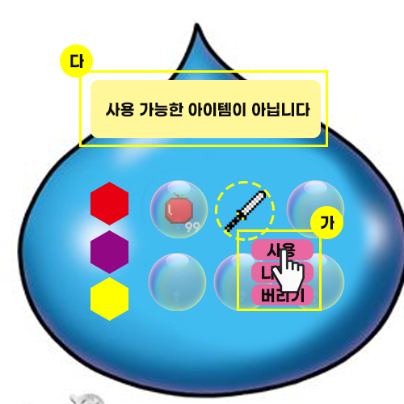
▶ 아이템 사용
 |  |  | 진입 방법
 |  |  |  | 가. 아이템 선택 후 활성화 된 사용 버튼을 클릭

 |  |  | 기능
 |  |  |  | 나. 해당 아이템이 사용 가능할 경우 사용

 |  |  | 예외처리
 |  |  |  | 다. 해당 아이템이 사용불가 일 경우 메시지 출력

▶ 아이템 나누기

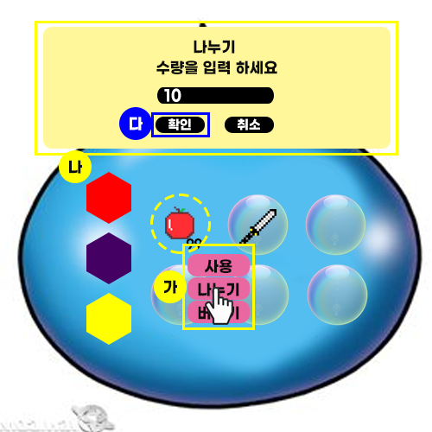
 |  |  | 진입방법
 |  |  |  | 가. 아이템 선택 후 활성화 된 나누기 버튼을 클릭
 |  |  | 기능
 |  |  |  | 나. 해당 아이템이 나누기 가능할 경우 나누기 팝업으로 진입
 |  |  |  | 다. 나누기 팝업에서 나누기 진행
 |  |  |  | 라. 나누기 진행 후 이동 팝업 진입
 |  |  | 예외 처리
 |  |  |  | 마. 해당 아이템이 나누기 불가할 경우 메시지 출력

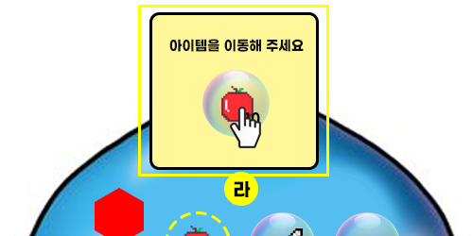

▶ 아이템 버리기

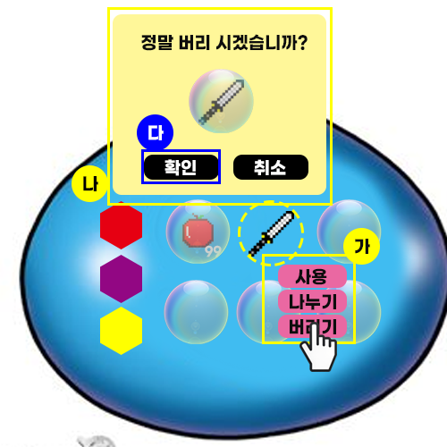
 |  |  | 진입 방법
 |  |  |  | 가. 아이템 선택 후 활성화 된 버리기 버튼 클릭
 |  |  | 기능
 |  |  |  | 나. 버리기 확인 팝업 진입
 |  |  |  | 다. 아이템 버리기 진행
 |  |  | 예외처리
 |  |  |  | 해당 아이템이 버리기 불가할 경우 메시지 출력

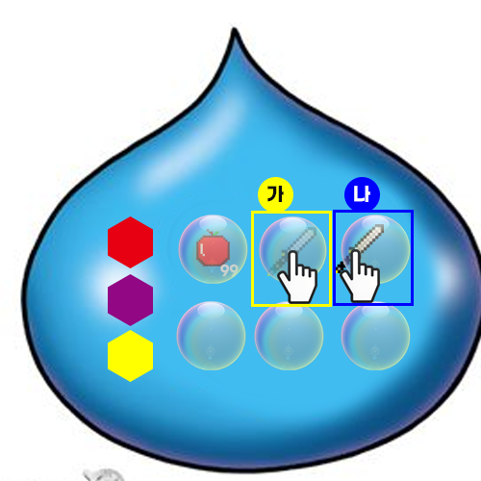
▶ 아이템 이동
 |  |  | 진입 방법
 |  |  |  | 가. 롱키 사용 (0.3초 이상)
 |  |  |  | 나. 원하는 슬롯에 드래그
 |  |  | 기능
 |  |  |  | 다. 빈슬롯으로 이동
 |  |  |  | 라. 아이템 위치 교체

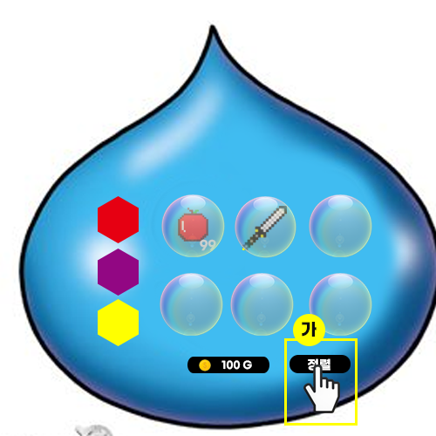
▶ 아이템 정렬
 |  |  | 진입방법
 |  |  |  | 가. 정렬 버튼 클릭
 |  |  | 기능
 |  |  |  | 나. Id순으로 정렬
 |  |  | 예외 처리
 |  |  |  | 다. 이미 정렬이 되있는 경우 변화없음

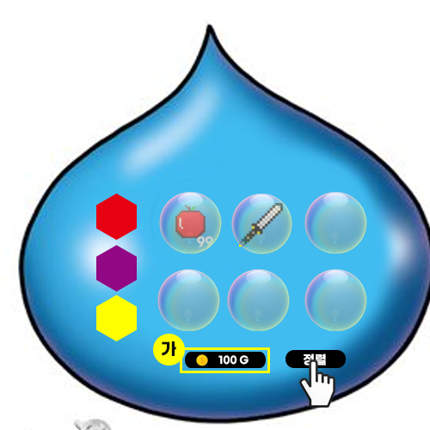
▶ 소지금 표시
 |  |  | 진입방법
 |  |  |  | 가. 인벤토리 하단부 표시
 |  |  | 기능
 |  |  |  | 나. 소지하고 있는 금액 표시

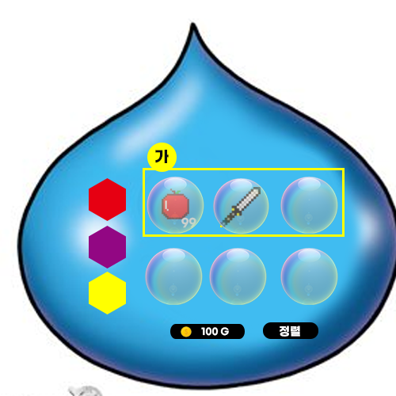
▶ 퀵슬롯
 |  |  | 진입 방법
 |  |  |  | 가. 인벤토리 최상단 5개 슬롯
 |  |  | 기능
 |  |  |  | 나. 퀵슬롯으로 사용
 |  |  | 예외처리

